Encadré 1
La formation continue dans l’éducation nationale
Historiquement, la formation continue dans les établissements du second degré du ministère de l’Éducation nationale, de la Jeunesse et des Sports (MENJS) s’articule principalement autour de groupements d’établissements (Greta) sans responsabilité juridique, constitués spécifiquement autour de la formation des adultes. Le réseau des Greta s’est mis en place progressivement à la suite des lois de 1971 qui font obligation aux employeurs de financer la formation continue de leurs salariés. Il permet de mettre un potentiel éducatif au service de la formation continue des adultes qui comprend l’orientation, les bilans de compétences et la validation des acquis de l’expérience (champ d’application des dispositions relatives à la formation professionnelle continue du code du travail, art. L. 6313-1). La carte des Greta s’est profondément transformée dans la dernière décennie avec des Greta plus polyvalents et moins nombreux (une centaine de moins en 2021 par rapport à 2010) qui couvrent des territoires plus étendus.
Depuis 2002, chaque académie s’est progressivement dotée d’un groupement d’intérêt public formation continue et insertion professionnelle (GIP FCIP). Les GIP FCIP ont notamment intégré les missions de conseil, d’ingénierie et de formation des acteurs des centres académiques de formation continue (Cafoc), les dispositifs académiques de validation des acquis de l’expérience (DAVA) et parfois aussi les dispositifs académiques de bilan et de mobilité (DABM). Ils peuvent agir comme porteurs de conventions pour le compte des Greta et assurer la gestion de CFA académiques.
L'apprentissage rejoint la formation des adultes dans le cadre de la La loi du 5 septembre 2018 "pour la liberté de choisir son avenir professionnel", qui modifie en profondeur la gouvernance et le financement du système de formation professionnelle. En particulier, cette réforme libéralise le marché de la formation professionnelle et autorise les Greta, dès lors que leurs statuts le précisent, à dispenser des formations en apprentissage, au même titre que les CFA académiques déjà existants. Cette réforme est donc l’occasion de réorganisations, certaines académies ayant fait le choix de transférer cette compétence aux Greta.

Réf. : Note d'information, n°22. © DEPP

Source
L'enquête 63 de la DEPP qui fait le bilan de l'activité des actions de formation continue du réseau des Greta couvre la France métropolitaine et les DOM (y compris Mayotte depuis 2011). Elle fournit, annuellement, des indicateurs sur les produits finanicers et pédagogiques des Greta et des GIP FCIP. La période d'observation est celle de l'année civile.
À partir de 2017, la comptabilisation des produits générés par les Greta et les GIPFCIP académiques reprend le questionnement du Bilan Pédagogique et Financier (BPF) du ministère chargé de l’emploi, auquel doivent répondre tous les organismes de formation et qui retrace leur activité en matière de formation professionnelle au titre du dernier exercice comptable clos. Le champ de l’enquête 63 se limite toutefois aux produits des prestations réalisées en propre, que ce soit pour compte propre ou pour le compte d’un autre organisme de formation.
https://www.formulaires.service-public.fr/gf/showFormulaireSignaletiqueConsulter.do?numCerfa=10443
En 2019, le champ du BPF devient celui de la formation professionnelle qui englobe aussi l'apprentissage.
Le champ du cadre F - 1. TYPE DE STAGIAIRES DE L’ORGANISME de FORMATION (OF) du BPF a changé : il ne concerne plus les stagiaires bénéficiant d’une formation dispensée directement par l’organisme (inclus les stagiaires formés pour le compte d'un autre organisme et exclus les stagiaires dont l'action a été confiée à un autre OF) mais les stagiaires bénéficiant d’une formation dispensée par l’organisme (exclus les stagiaires formés pour le compte d'un autre organisme et inclus les stagiaires dont l'action a été confiée à un autre organisme). En revanche, le champ de l'Enquête 63 reste le même (produits des actions réalisées directement par les Greta et les GIP-FCIP). Pour répondre à l'enquête 63, quelques Greta ont pu rester alignés sur le BPF et comptabiliser des produits pédagogiques pour des actions non réalisées en propre ou comptabiliser des produits d'actions confiées à un autre OF.
Les CFA historiques restent à titre transitoire exemptés de l'obligation de remplir le BPF jusqu’en 2022 (pour ceux n’ayant pas encore de numéro de déclaration d’activité)

Réf. : Note d'information, n°21.28 © DEPP

 | Réf. : Note d'information, n°22.32. DEPP

Définitions
Stagiaires - Bénéficiaires d'une action de formation. Un bénéficiaire qui participe à deux actions de formation une même année sera compté deux fois en tant que stagiaire.
Heures-stagiaires - Total des heures stagiaires produites (facturées) par les organismes de formation.
Durée moyenne de stage - Ratio heures-stagiaires/stagiaires

Réf. : Note d'information, n°22.32. DEPP

figure 1
1- Évolution des heures stagiaires réalisées, des effectifs stagiaires et du ratio (heures stagiaires/stagiaires)

 | 2000 | 2001 | 2002 | 2003 | 2004 | 2005 | 2006 | 2007 | 2008 | 2009 | 2010 | 2011 | 2012 | 2013 | 2014 | 2015 | 2016 | 2017 | 2018 | 2019 | 2020
Heures-stagiaires (en millions - échelle de gauche) | 69.9 | 66.1 | 65.6 | 64.6 | 62.3 | 57.9 | 58.1 | 55.7 | 53 | 51.9 | 51.8 | 51.7 | 52.4 | 51.1 | 51.3 | 48.1 | 48.3 | 46.7 | 40.6 | 50.3 | 54.9
Stagiaires (en milliers - échelle de droite) | 518.0 | 506.1 | 484.9 | 478.3 | 472.9 | 446.1 | 439.4 | 456.5 | 479.0 | 504.5 | 542.2 | 545.3 | 532.3 | 509.9 | 532.5 | 493.0 | 468.0 | 428.8 | 400.5 | 383.2 | 334.9
Ratio heures stagiaires/stagiaires (échelle de gauche) | 135 | 131 | 135 | 135 | 132 | 130 | 132 | 122 | 111 | 103 | 96 | 95 | 98 | 100 | 96 | 98 | 103 | 109 | 101 | 131 | 164
Champ : France métropolitaine + DROM (Mayotte à partir de 2011), réseau des Greta et des GIP-FCIP. |  |  |  |  |  |  |  |  |  |  |  |  |  |  |  |  |  |  | © DEPP
Sources : DEPP/ Enquête n° 63 "Bilan des actions de formation continue du réseau des Greta".
La durée moyenne de stage est le rapport entre le nombre total des heures stagiaires réalisées et le nombre total des stagiaires bénéficiaires des prestations. Entre 2006 et 2011, sa diminution est liée à une baisse du nombre total des heures stagiaires réalisées alors que le nombre des bénéficiaires de prestation augmente.
Réf. : Note d'information, n°22. © DEPP

Note : la durée moyenne de stage est le rapport entre le nombre total des heures stagiaires réalisées et le nombre total des stagiaires bénéficiaires des prestations. Entre 2006 et 2011, sa diminution est liée à une baisse du nombre total des heures stagiaires réalisées alors que le nombre des bénéficiaires de prestation augmente.
Champ : France métropolitaine + DROM (Mayotte à partir de 2011), réseau des Greta et des GIP-FCIP.
Source : DEPP, enquête n° 63 « Bilan des actions de formation continue du réseau des Greta ».

Réf. : Note d'information, n°22.32. DEPP

figure 2
2- Évolution du montant total des produits financiers, en millions d'euros (euros constants base 100 en 2020) et de la part de la commande publique ( en %)
 | 2000 | 2001 | 2002 | 2003 | 2004 | 2005 | 2006 | 2007 | 2008 | 2009 | 2010 | 2011 | 2012 | 2013 | 2014 | 2015 | 2016 | 2017 | 2018 | 2019 | 2020
Total produits financiers | 529.9 | 530.3 | 532 | 503.5 | 493.9 | 478.2 | 467.8 | 464.6 | 475.2 | 506.6 | 535 | 526.3 | 528.1 | 522.8 | 527.7 | 500.4 | 518.9 | 527 | 459.1 | 548.7 | 657.5
Part des fonds publics | 48.7 | 47.5 | 48.1 | 50.6 | 50.8 | 52.9 | 52.3 | 52 | 49.9 | 50.9 | 54.7 | 55.3 | 55.7 | 56.1 | 57.1 | 60 | 61.8 | 67.1 | 61.4 | 64.4 | 51.2
► Champ : France métropolitaine + DOM (Mayotte à partir de 2011), réseau des Greta et des GIP-FCIP. |  |  |  |  |  |  |  |  |  |  |  |  |  |  |  |  |  |  | © DEPP
Sources : MENJS-MESRI-DEPP/ Enquête n° 63 "Bilan des actions de formation continue du réseau des Greta".
Réf. : Note d'information, n°22. © DEPP

 | Champ : France métropolitaine + DROM (Mayotte à partir de 2011), réseau des Greta et des GIP-FCIP.
 | Source : DEPP, enquête n° 63 « Bilan des actions de formation continue du réseau des Greta ».
 |  | Réf. : Note d'information, n°22.32. DEPP

figure 3
3- Poids des différents publics dans les stagiaires et les heures stagiaires des Greta et des GIP-FCIP en 2019 et 2020 (en %)
 |  |  | Total* | Apprentis | Salariés d'employeurs privés hors apprentis | Demandeurs d'emploi | Particuliers à leurs propres frais | Autres stagiaires | Ensemble
GIP-FCIP | 2019 | Stagiaires | 47,330 | 31.6 | 30.3 | 6.6 | 1.2 | 30.3 | 100
 |  | Heures stagiaires | 8,571,350 | 88.4 | 5.9 | 2.0 | 0.4 | 3.3 | 100
 | 2020 | Stagiaires | 58,610 | 45.0 | 22.4 | 5.4 | 1.6 | 25.6 | 100
 |  | Heures stagiaires | 11,265,560 | 91.1 | 2.0 | 3.0 | 0.3 | 3.6 | 100
Greta | 2019 | Stagiaires | 335,880 | 0.9 | 30.4 | 51.9 | 5.5 | 11.3 | 100
 |  | Heures stagiaires | 41,772,500 | 1.5 | 23.5 | 65.7 | 3.8 | 5.5 | 100
 | 2020 | Stagiaires | 276,330 | 9.8 | 24.2 | 52.0 | 4.2 | 9.8 | 100
 |  | Heures stagiaires | 43,674,080 | 19.0 | 15.2 | 57.1 | 3.0 | 5.7 | 100
Ensemble | 2019 | Stagiaires | 383,210 | 4.7 | 30.4 | 46.2 | 5.0 | 13.7 | 100
 |  | Heures stagiaires | 50,343,850 | 16.4 | 20.5 | 54.8 | 3.2 | 5.1 | 100
 | 2020 | Stagiaires | 334,940 | 16.2 | 23.9 | 43.6 | 3.7 | 12.6 | 100
 |  | Heures stagiaires | 54,939,640 | 34.1 | 12.5 | 45.8 | 2.4 | 5.2 | 100

Ratio heures stagiaires/stagiaires calculé pour les Greta et les GIP-FCIP selon le type de public en 2019 et 2020
 |  |  |  | Apprentis | Salariés d'employeurs privés hors apprentis | Demandeurs d'emploi | Particuliers à leurs propres frais | Autres stagiaires | Ensemble
 | GIP-FCIP | 2019 |  | 507 | 36 | 55 | 57 | 20 | 181
 |  | 2020 |  | 387 | 17 | 104 | 37 | 27 | 192
 | Greta | 2019 |  | 217 | 97 | 159 | 85 | 62 | 124
 |  | 2020 |  | 306 | 100 | 174 | 113 | 92 | 158
 | Ensemble | 2019 |  | 460 | 90 | 157 | 84 | 50 | 131
 |  | 2020 |  | 347 | 86 | 172 | 107 | 68 | 164
Champ : France métropolitaine + DROM (y compris Mayotte), réseau des Greta et des GIP-FCIP.
Source : DEPP, enquête n° 63 « Bilan des actions de formation continue du réseau des Greta ».
Réf. : Note d'information, n°22.32. DEPP

figure 4
4- Montant des produits financiers versés aux Greta et aux GIP-FCIP selon l'origine du commanditaire en 2019 et 2020 (en millions d'euros)
 |  | Entreprises pour la formation de leurs salariés | Organismes gestionnaires de la Formation professionnelle dans le cadre de l'apprentissage | Organismes gestionnaires de la Formation professionnelle autres dispositifs | Particuliers | Pouvoirs publics pour la formation de leurs agents | Régions | Pôle emploi | Autre commanditaire public | non documenté | Total
GIP-FCIP | 2019 | 7.6 | 25.3 | 5.4 | 0.4 | 2.5 | 25.7 | 2.4 | 8.2 | 0.1 | 77.6
 | 2020 | 5.3 | 97.0 | 4.1 | 0.4 | 2.7 | 7.8 | 4.6 | 7.0 | 0.9 | 129.8
Greta | 2019 | 50.2 | 5.6 | 80.2 | 11.1 | 9.2 | 185.9 | 75.0 | 27.4 | 7.2 | 451.8
 | 2020 | 33.6 | 101.5 | 60.4 | 8.5 | 6.0 | 187.1 | 84.5 | 25.2 | 3.0 | 509.8
Ensemble | 2019 | 58.0 | 30.9 | 85.8 | 11.5 | 11.7 | 211.6 | 77.4 | 35.6 | 7.3 | 529.8
 | 2020 | 38.9 | 198.5 | 64.5 | 8.9 | 8.7 | 194.9 | 89.1 | 32.2 | 3.9 | 639.6
► Champ : France métropolitaine + DOM (y compris Mayotte), réseau des Greta et des GIP-FCIP.
Sources : MENJS-MESRI-DEPP/ Enquête n° 63 "Bilan des actions de formation continue du réseau des Greta".

Réf. : Note d'information, n°22.32. DEPP
 |  | 4- Montant des produits financiers versés aux Greta et aux GIP-FCIP selon l'origine du commanditaire (en millions d'euros)

 | Champ : France métropolitaine + DROM (y compris Mayotte), réseau des Greta et des GIP-FCIP.
 | Source : DEPP, enquête n° 63 « Bilan des actions de formation continue du réseau des Greta ».
 | Réf. : Note d'information, n°22.32. DEPP

figure 7
coderegion | Région | % stagiaires Demandeurs d'emploi |  | Figure 7 - Poids des demandeurs d'emploi parmi les stagiaires (en %), par région
01 | Guadeloupe | 50
02 | Martinique | 32
03 | Guyane | 51
04 | La Réunion | 31.5
06 | Mayotte | 4.7
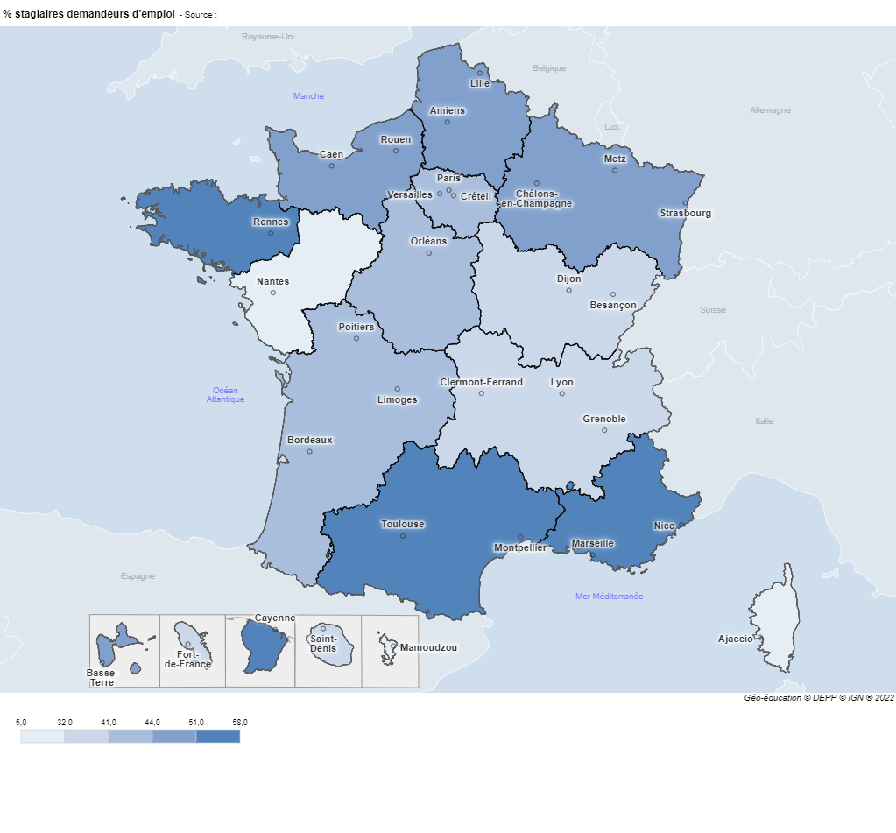
11 | Ile-de-France | 43.2
24 | Centre-Val de Loire | 41.1
27 | Bourgogne-Franche-Comté | 39.5
28 | Normandie | 43.6
32 | Hauts-de-France | 43.7
44 | Grand Est | 47.5
52 | Pays de la Loire | 22.2
53 | Bretagne | 57.8
75 | Nouvelle-Aquitaine | 40.5
76 | Occitanie | 51.4
84 | Auvergne-Rhône-Alpes | 38.3
93 | Provence-Alpes-Côte d'Azur | 52
94 | Corse | 6.4

► Champ : France métropolitaine + DOM (Mayotte à partir de 2011), réseau des Greta et des GIP-FCIP.
Sources : MENJ-MESRI-DEPP/ Enquête n° 63 "Bilan des actions de formation continue du réseau des Greta".
Réf. : Note d'information, n°21.28 © DEPP

 |  |  | Champ : France métropolitaine + DROM (Mayotte à partir de 2011), réseau des Greta et des GIP-FCIP.
 |  |  | Source : DEPP, enquête n° 63 "Bilan des actions de formation continue du réseau des Greta".
 |  |  | Réf. : Note d'information, n°22.32. DEPP

figure 10
coderegion | Région | % fonds publics | Figure 10 - Part des fonds publics dans les produits financiers (en %), par région
01 | Guadeloupe | 69.0
02 | Martinique | 60.3
03 | Guyane | 39.3
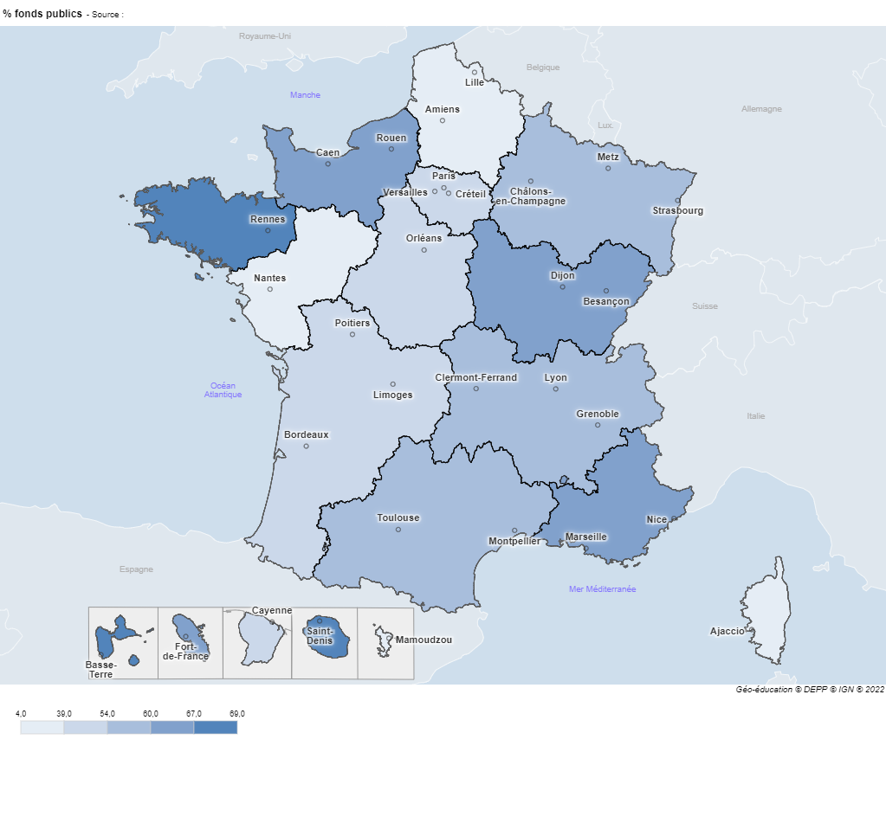
04 | La Réunion | 68.7
06 | Mayotte | 3.8
11 | Ile-de-France | 46.8
24 | Centre-Val de Loire | 47.1
27 | Bourgogne-Franche-Comté | 64.2
28 | Normandie | 61.4
32 | Hauts-de-France | 37.3
44 | Grand Est | 54.2
52 | Pays de la Loire | 33.2
53 | Bretagne | 66.6
75 | Nouvelle-Aquitaine | 39.8
76 | Occitanie | 54.2
84 | Auvergne-Rhône-Alpes | 54.3
93 | Provence-Alpes-Côte d'Azur | 59.7
94 | Corse | 34.1

► Champ : France métropolitaine + DOM (Mayotte à partir de 2011), réseau des Greta et des GIP-FCIP.
Sources : MENJ-MESRI-DEPP/ Enquête n° 63 "Bilan des actions de formation continue du réseau des Greta".
Réf. : Note d'information, n°22.32. DEPP

 |  |  |  | Réf. : Note d'information, n°22.32. DEPP

figure 11
coderegion | Région | % heures stagiaires demandeurs d'emploi |  | Figure 11 - Poids des demandeurs d'emploi dans les heures stagiaires (en %), par région
01 | Guadeloupe | 83.7
02 | Martinique | 61.7
03 | Guyane | 59.1
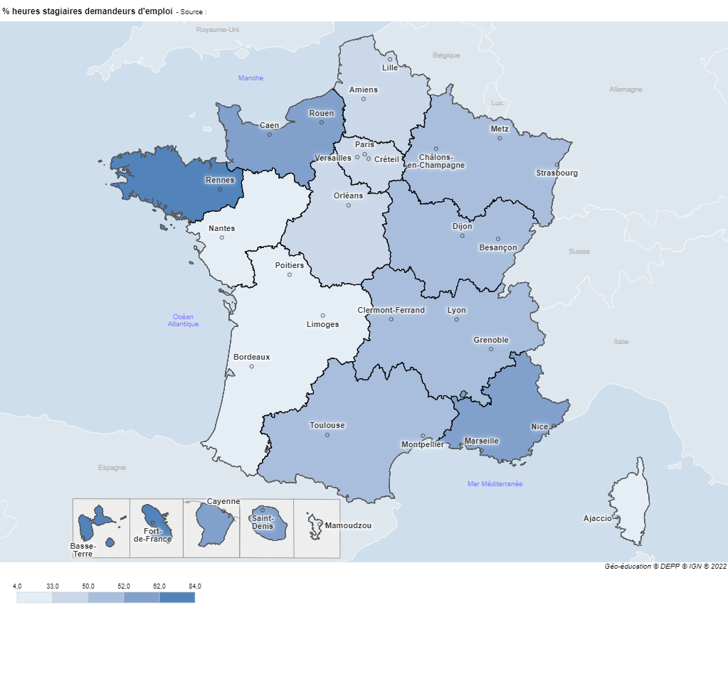
04 | La Réunion | 59.8
06 | Mayotte | 3.5
11 | Ile-de-France | 48.1
24 | Centre-Val de Loire | 43.5
27 | Bourgogne-Franche-Comté | 50.0
28 | Normandie | 52.3
32 | Hauts-de-France | 33.0
44 | Grand Est | 50.1
52 | Pays de la Loire | 23.3
53 | Bretagne | 68.9
75 | Nouvelle-Aquitaine | 25.6
76 | Occitanie | 51.1
84 | Auvergne-Rhône-Alpes | 49.6
93 | Provence-Alpes-Côte d'Azur | 53.8
94 | Corse | 15.9

► Champ : France métropolitaine + DOM (Mayotte à partir de 2011), réseau des Greta et des GIP-FCIP.
Sources : MENJ-MESRI-DEPP/ Enquête n° 63 "Bilan des actions de formation continue du réseau des Greta".
Réf. : Note d'information, n°22.32. DEPP

 |  |  |  |  | Réf. : Note d'information, n°22.32. DEPP
 |  |  | Champ : France métropolitaine + DROM (Mayotte à partir de 2011), réseau des Greta et des GIP-FCIP.
 |  |  | Source : DEPP, enquête n° 63 « Bilan des actions de formation continue du réseau des Greta ».

